상품제안서
휴대용 벨벳 에어목베개 | 상품코드: S44283

 |  |  |  |  |  |  | 02-713-8555 | www.synergygift.co.kr
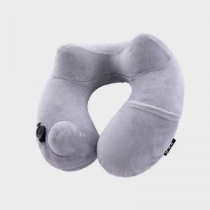 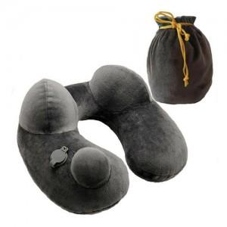 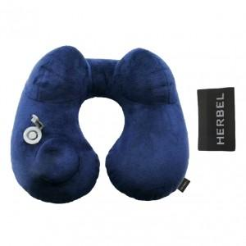

【상세/제작정보】 | <span style="font-size: 14pt;">※ 라벨제작 200개 이상부터 진행 가능합니다 / 자수인쇄 300개 이상부터 진행 가능합니다.​</span><br>

【인쇄/포장옵션】 | 자수, 풀칼라, 라벨제작 / 포장불가능

【공급단가】 | 수량 | 100~ | 300~ | 500~ | 1,000~ | 3,000~
*VAT별도 | 단가 | 11,700원 | 11,200원 | 10,900원 | 10,700원 | 10,400원

【상품 URL】 | https://www.synergygift.co.kr:443/src/goods_detail.php?gdno=44283

